①仮想ネットワーク作成
以下内容にて仮想ネットワークを作成します。

VPC | 10.0.0.0/16
PublicSubnet#1 | 10.0.31.0/24 | Webサーバ用
PublicSubnet#2 | 10.0.32.0/24 | Webサーバ用
PrivateSubnet#1 | 10.0.33.0/24 | DB用
PrivateSubnet#2 | 10.0.34.0/24 | DB用

1.VPCの作成
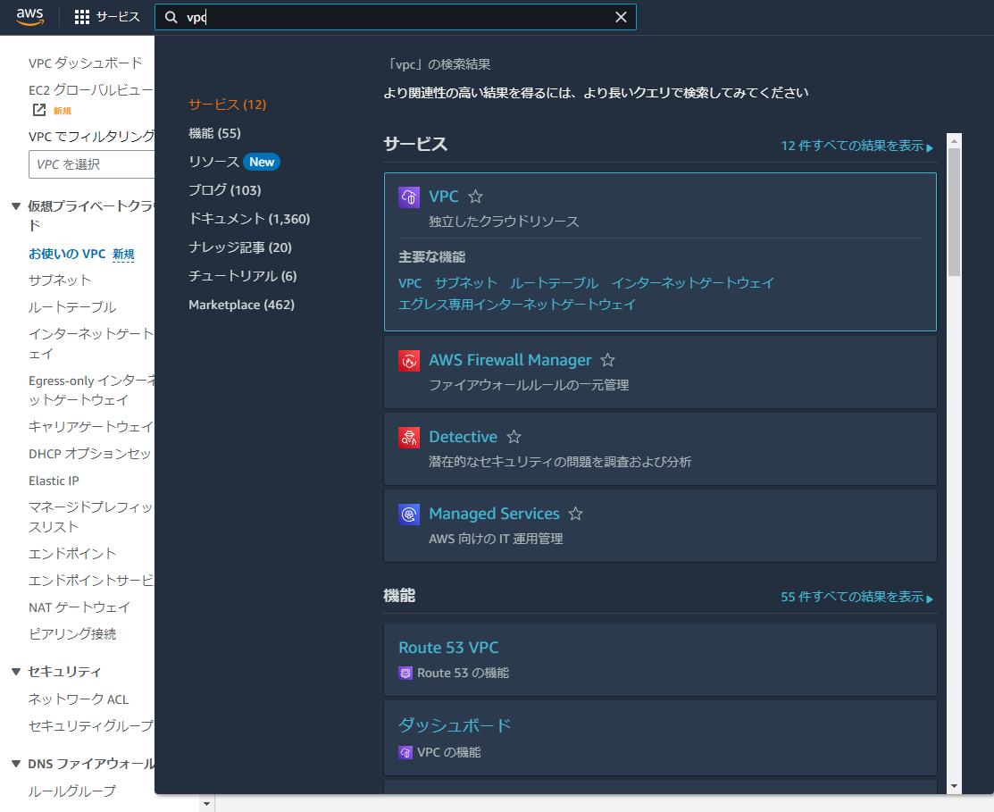

AWSマネジメントコンソールからVPCを開き、以下設定にてVPCを作成します。

入力項目 | 内容
IPv4 CIDR ブロック | 10.0.0.0/16
VPC | Web-VPC
パブリックサブネットのIPv4 CIDR | 10.0.30.0/24 | ※これ以外は変更しなくて良いです。
アベイラビリティーゾーン | us-east-1a
サブネット名 | PublicSubnet#1

上記項目を変更後VPCの作成を押下し、VPCが正常に作成されたことを確認する。

2.サブネットの作成
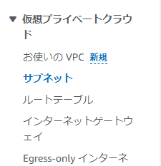

AWSマネジメントコンソールにてサブネットをクリックし、以下内容にてサブネットを4つ作成する。
入力項目 | 内容 | AvailableZone
PublicSubnet#1 | 10.0.31.0/24 | us-east-1a
PublicSubnet#2 | 10.0.32.0/24 | us-east-1b
PrivateSubnet#1 | 10.0.33.0/24 | us-east-1a
PrivateSubnet#2 | 10.0.34.0/24 | us-east-1b

サブネット一覧よりPublicSubnet#2のサブネットIDを押下
画面下のタブより「ルートテーブル」を選択し、「ルートテーブルの関連付けを編集」を押下

ルートテーブルの関連付けの編集画面より、対象のルートテーブルIDを選択し、保存

AWSマネジメントコンソールよりルートテーブルを開き、対象のルートテーブルのサブネットの関連付けが「2サブネット」であることを確認

②EC2インスタンス作成
AWSマネジメントコンソールよりEC2を選択
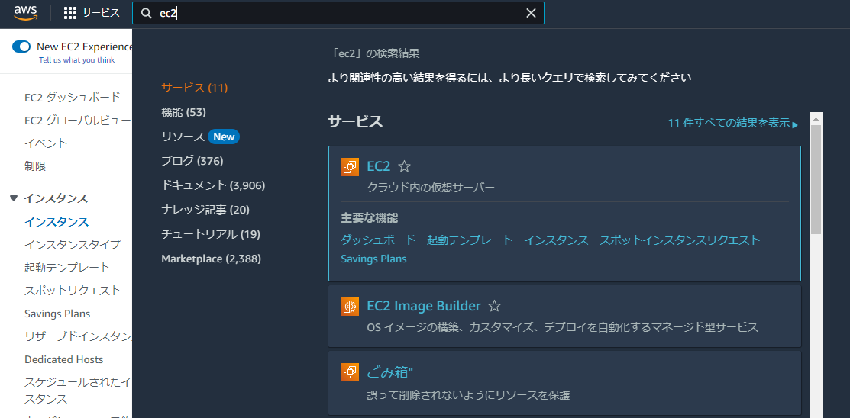

インスタンスを起動を押下し、以下内容にてインスタンスを作成。

入力項目 | 内容 | 備考
名前とタグ | Web01
アプリケーションおよび OS イメージ | Amazon Linux
インスタンスタイプ | t2.micro
キーペア (ログイン) | RSAを選択し、キーペアをダウンロード(名前は任意)
VPC | 作成したVPC
サブネット | PublivSubnet#1
パブリック IP の自動割り当て | 有効化

セキュリティグループは以下のように設定。
・セキュリティグループを作成にチェックを入れる。
・セキュリティグループ名→web-security
・説明→web-security
ルールは以下。
タイプ | プロトコル | ポート範囲 | ソース | IPアドレス
SSH |  |  |  | ※自動で設定される
HTTP | TCP | 80 | カスタム | 0.0.0.0/0,::/0
HTTPS | TCP | 443 | カスタム | 0.0.0.0/0,::/0

以上、設定が完了したらインスタンスを起動を押下。

AWSマネジメントコンソールよりパブリックIPv4アドレスを確認し、SSHにてログインする。

ログイン情報は以下。
ユーザ名:ec2-user
秘密鍵はインスタンス作成の際にダウンロードしたRSA鍵
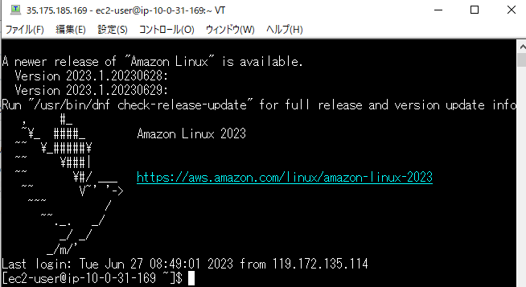

今回のインスタンス構築環境は以下。
・Amazon Linux 2023
・Apache
・PHP
・MySQL(クライアント)

以下コマンドにて上記の環境を整えていきます。
・ソフトウェアの更新
$ sudo dnf update -y

・ApacheとPHPをインストール
$ sudo dnf install -y httpd wget php-fpm php-mysqli php-json php php-devel

・MySQLのインストール
$ sudo dnf -y localinstall https://dev.mysql.com/get/mysql80-community-release-el9-1.noarch.rpm
$ sudo dnf -y install mysql mysql-community-client
$ sudo yum -y install mysql mysql-devel

・Wordpressのダウンロード
$ sudo wget http://ja.wordpress.org/latest-ja.tar.gz ~/

・WordPressパッケージを展開
$ sudo tar zxvf latest-ja.tar.gz
※元のファイルは不要なので削除しておきます。
$ sudo rm latest-ja.tar.gz

・公開ディレクトリにコピー
$ cp -r ~/wordpress/* /var/www/html/

・権限をApacheに変更します
$ chown apache:apache -R /var/www/html/

・Webサーバ起動
$ sudo systemctl start httpd.service

AWSマネジメントコンソールよりパブリック IPv4 DNSを確認しWebサーバに接続
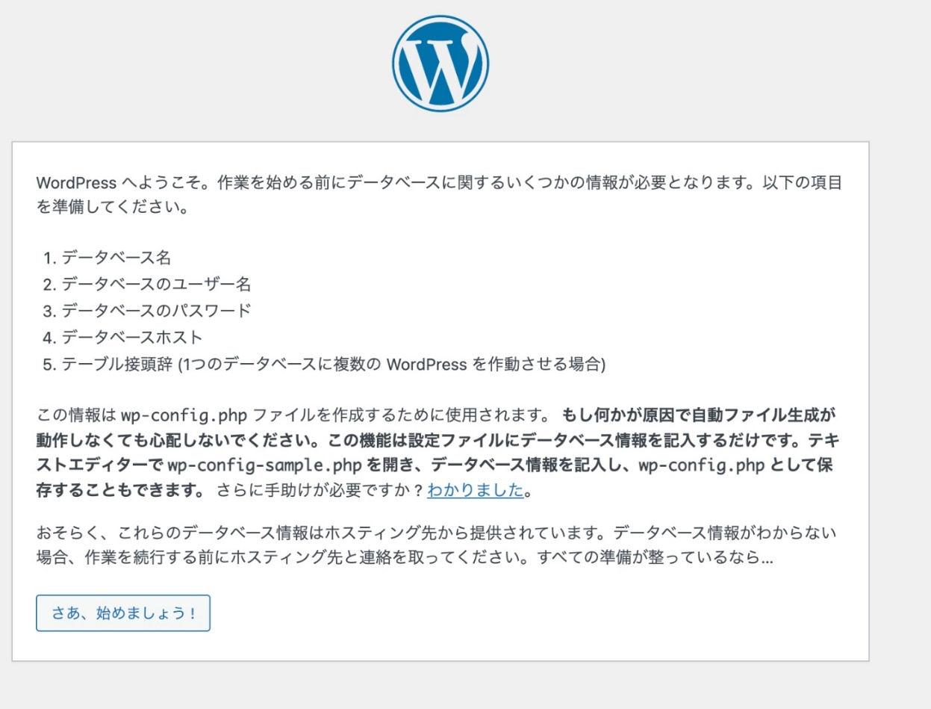

上記画面が表示されることを確認する。

③RDSインスタンス作成
1.セキュリティグループ作成
AWSマネジメントコンソールよりセキュリティグループを選択
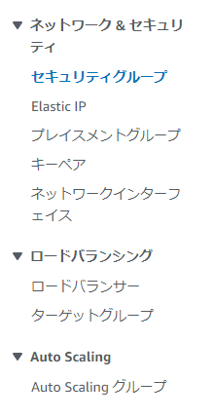

「セキュリティグループを作成」を押下し、以下内容にてセキュリティグループを作成。
入力項目 | 内容 | 備考
セキュリティグループ名 | db-security
説明 | db-security | セキュリティグループ名と同じ
VPC | vpc-********* | 作成したVPC(Web-VPC)

インバウンドルールを以下のように入力。
タイプ | プロトコル | ポート範囲 | ソース
MySQL/Aurora | TCP | 3306 | カスタム | sg-xxxxxx(web-security)

以上、入力が完了したら「セキュリティグループを作成」を押下。

2.サブネットグループ作成
AWSマネジメントコンソールよりRDSを選択
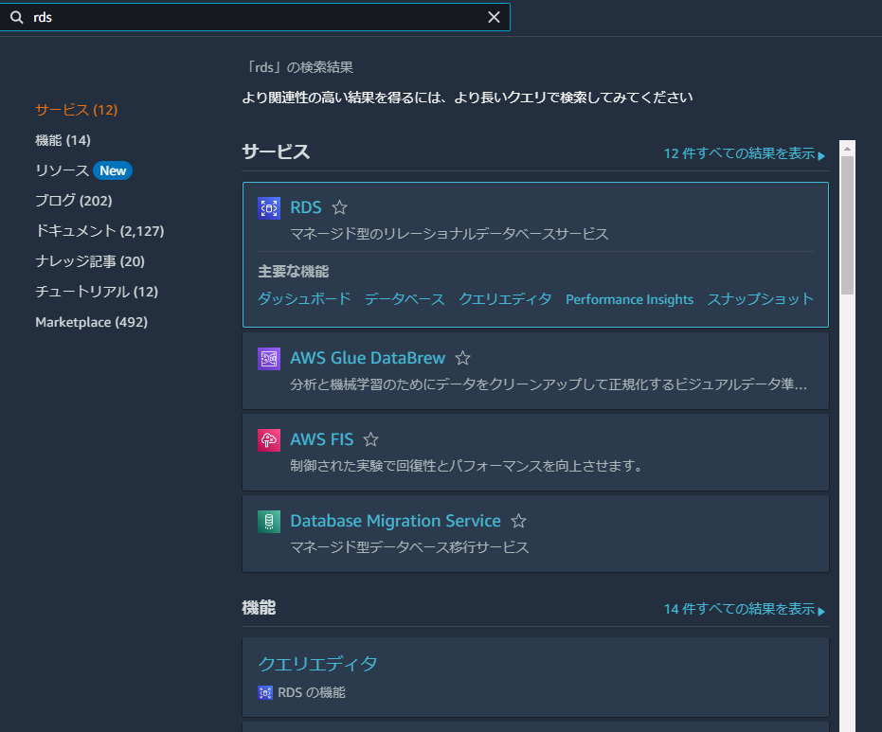

サブネットグループを選択
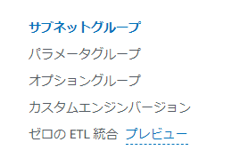

「サブネットグループの詳細」にて以下のように入力
入力項目 | 内容 | 備考
名前 | db-subnet
説明 | RDS for MySQL
VPC | Web-VPC | 本手順にて作成したVPC

「サブネットを追加」にて以下のように設定する。
・アベイラビリティゾーンの設定
us-east-1a
us-east-1b
・サブネット
PrivateSubnet#1(10.0.33.0/24)
PrivateSubnet#2(10.0.34.0/24)

「作成」を押下しサブネットグループが作成されたことを確認する。

3.データベース作成
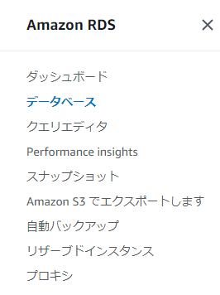

AWSマネジメントコンソールよりデータベースを選択し、「データベースの作成」を押下。
以下内容で設定する。
・データベース作成方法→標準選択
・エンジンのオプション→MySQL
・テンプレート→無料利用枠

「設定」の部分は以下のように入力する。
・DBインスタンス識別子 | Rds01
・マスターユーザー名 | admin
・マスターパスワード | 任意のパスワード

・インスタンスの設定→バースト可能クラス

・「ストレージ」は変更なし

「接続」の部分は以下のようにする。
・コンピューティングリソース→EC2 コンピューティングリソースに接続しない
・VPC→Web-VPC(作成したVPC)
・DB サブネットグループ→db-subnet(作成したサブネット)
・パブリックアクセス→なし
・既存の VPC セキュリティグループ→db-security(defaultは削除する)
・アベイラビリティーゾーン→us-east-1a
・「追加設定」は変更なし

・データベース認証→パスワード認証
「追加設定」は以下のようにする。
・最初のデータベース名→wordpress
・DBパラメータグループ→default.mysql8.0
・オプショングループ→default.mysql8.0

・「バックアップ」、「ログのエクスポート」はチェックを外した状態にする。

・「暗号化」→有効化
・「メンテナンス」の部分は変更なし

以上内容で「データベースの作成」を押下する。

AWSマネジメントコンソールよりデータベースの詳細画面を確認し、ステータスが利用可能になっていることを確認する。

④ELB作成、割り当て
1.ターゲットグループ作成
AWSマネジメントコンソールよりEC2を選択

EC2ダッシュボードより「ターゲットグループ」を選択し、「ターゲットグループの作成」を押下。
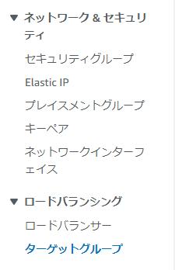

以下内容で設定していく。

・ターゲットタイプの選択→インスタンス
・ターゲットグループ名→web-target
・プロトコル→変更なし
・VPC→Web-vpc(作成したVPC)
・Health check protocol→HTTP
・Health check path→/wp-includes/images/blank.gif

「ヘルスチェックの詳細設定」を押下し、間隔を6秒に設定し、「次へ」を押下。

ターゲットの登録画面に遷移するので、②で作成したEC2(Web01)を選択し、「保留中として以下を含める」を押下。
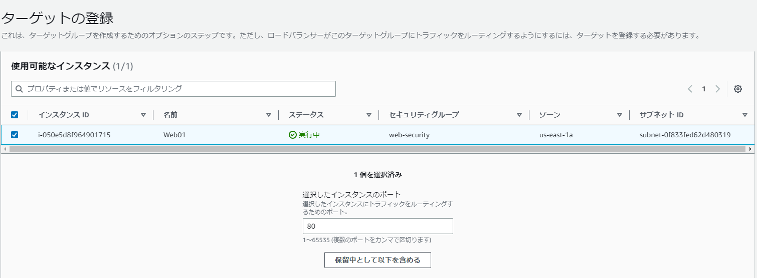

対象のターゲットのヘルスステータスが「保留中」になっていることを確認し、「ターゲットグループの作成」を押下。

2.セキュリティグループ作成
EC2ダッシュボードより「セキュリティグループ」を選択し、「セキュリティグループを作成」を押下。
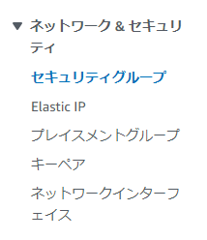

以下内容にて設定する。
・セキュリティグループ名→elb-security
・説明→elb-security
・VPC→作成したVPC

インバウンドルールは以下のようにする。(アウトバウンドルールは設定しなくてよい)

以上設定し、「セキュリティグループを作成」を押下。

3.ロードバランサー作成
EC2ダッシュボードより「ロードバランサー」を選択し、「ロードバランサーの作成」を押下。
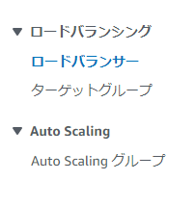

Application Load Balancerの部分の「作成」を押下。
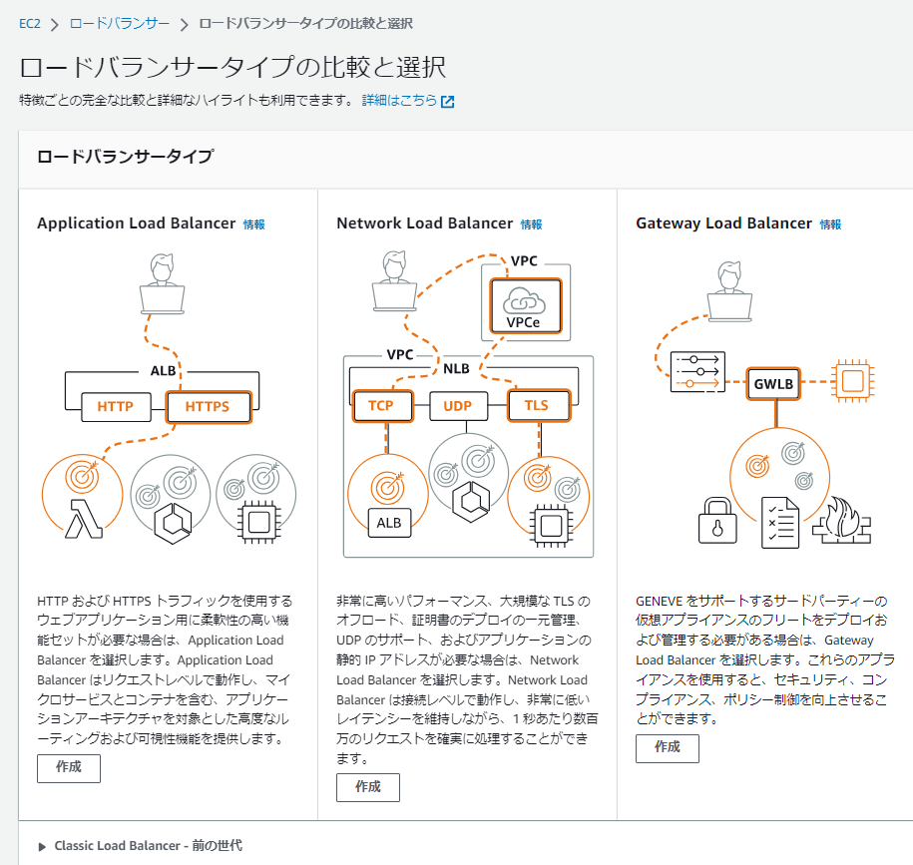

以下内容にて設定していく。

・ロードバランサー名→web-elb
・スキーム→インターネット向け
・IP アドレスタイプ→IPv4

ネットワークマッピングは以下で設定
・VPC→作成したVPC
・マッピング | us-east-1a (use1-az4):PublicSubnet#1
 | us-east-1b (use1-az6):PublicSubnet#2

・セキュリティグループ→elb-securityを設定し、defaultは削除

・ターゲットグループ→web-target

以上内容にて「ロードバランサーの作成」を押下。

⑤WordPress初期設定
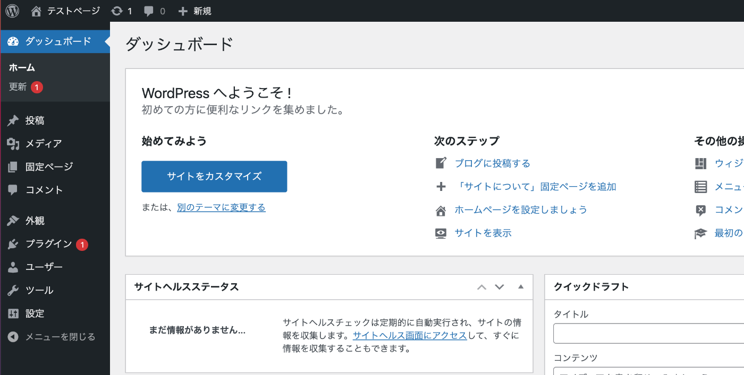
②にて作成したEC2にブラウザからアクセスする。

「さあ、始めましょう！」を押下。

以下のデータベース情報を入力し、「送信」を押下。
インストール実行する。

以下の必要情報を入力し、「WordPressをインストール」を押下。
・サイトのタイトル→任意のタイトルをつける
・ユーザー名→admin
・パスワード→任意のものを設定
・メールアドレス→任意のものを設定
・検索エンジンでの表示→チェックを入れる

「成功しました！」と表示されることを確認し、先ほど設定したユーザ名・パスワードにてログインする。

WordPressの管理画面が表示されることを確認する。

⑥AMI作成
EC2インスタンス一覧の画面より、Web01を選択し、「アクション」から「イメージとテンプレート」→「イメージを作成」を押下。
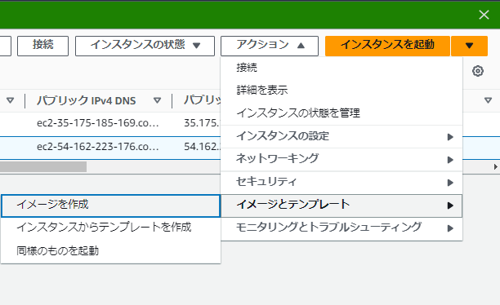

以下内容にて設定し、「イメージを作成」を押下。
・イメージ名→web-ami
・イメージの説明→web-ami
・再起動しない→チェックを外す

EC2ダッシュボードより「AMI」を選択。
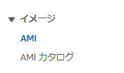

ステータスが「利用可能」になるまで待つ。

⑦2つ目のWebサーバの作成、ELBに割り当て
1.⑥で作成したAMIを右クリックし、「AMIからインスタンスを起動」を押下。

②と同じように設定
※変更点は以下
・名前とタグ→Web02
・サブネット→PublicSubnet#2
・ファイアウォール (セキュリティグループ) →既存のセキュリティグループを選択(web-security)

以上を踏まえて「インスタンスを起動」を押下。

2.2つ目のEC2インスタンスをELBに登録
EC2ダッシュボードより「ロードバランサー」を選択し、④にて作成したweb-elbを選択。
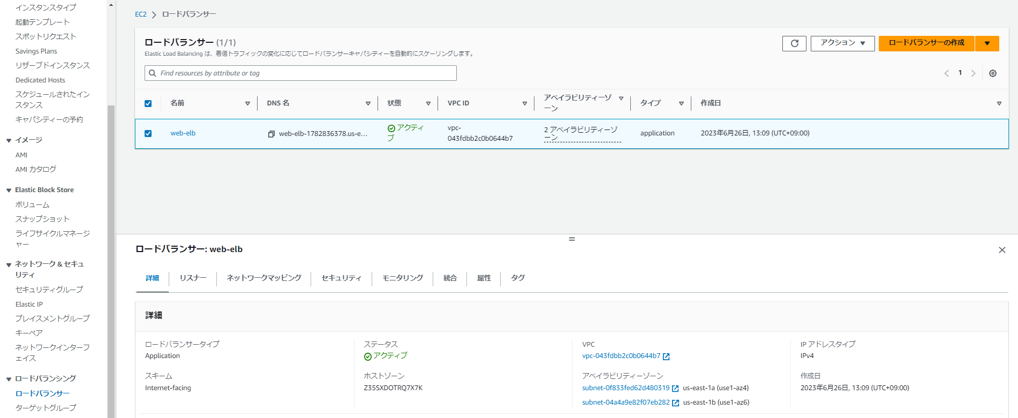

下画面にて「リスナー」タブを選択し、転送先のターゲット「web-target」を押下。

対象のターゲットグループの詳細画面に遷移するので、Web02を選択し「ターゲットの登録」を押下。

④と同じ流れでWeb02を登録し、登録済みターゲットで2台ともヘルスステータスが「healthy」になったことを確認。

⑧RDSインスタンスのマルチAZ配置化
RDSダッシュボードにてデータベースを押下し、作成したデータベース「Rds01」を選択する。
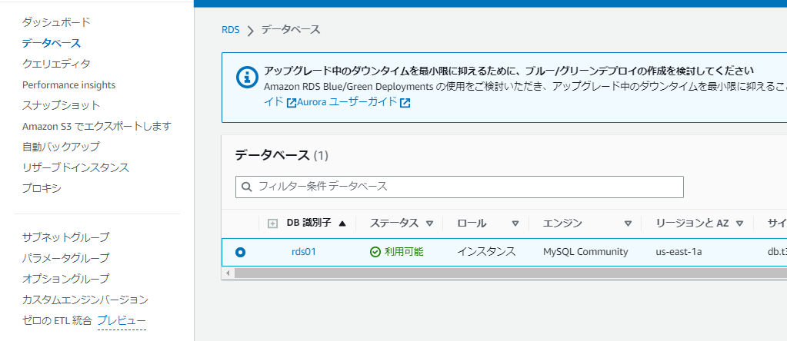

「アクション」から「マルチAZ配置への変換」を押下。
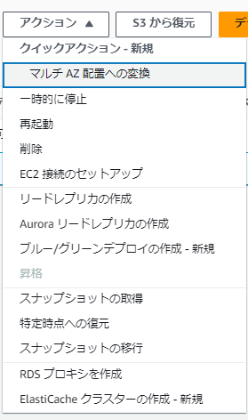

「すぐに適用」を選択し、「マルチAQに変換」を押下。
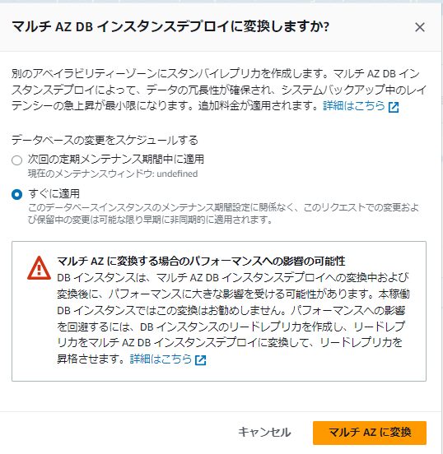

ステータスが「利用可能」になったのを確認。

